1. 과제_쇼핑몰Service SRS
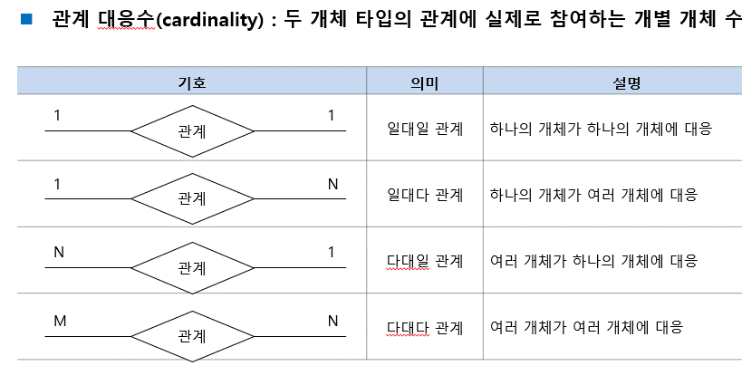
 |  |  |  |  |  |  |  |  |  |  |  | 정보 모델링
 | 구매자(회원) 기능 |  | 구매자(비회원) |  | 관리자 |  | 의류 |  | 고객의 정보 |  | 주문 | 코어 개체 (Entity)

1 | 회원가입 | 1 | 회원가입 | 1 | 제품관리 (수정, 추가) | 1 | 상품번호 | 1 | ID | 1 | 주문번호
2 | 로그인 | 2 | 로그인 | 2 | 회원 정보 열람 | 2 | 품목 | 2 | 비밀번호 | 2 | 주문일자 | 고객 | 장바구니 | 의류 (상품) | <개체 목록>
3 | 품목 카테고리 | 3 | 품목 카테고리 | 3 | 결제 승인 | 3 |  | 3 | 연락처 | 3 | 주문자 |  |  |  | <고객(회원)>
4 | 의류 검색 기능 | 4 | 의류 검색 기능 | 4 | 결제 취소 승인 | 4 |  | 4 | 주소 | 4 | 주문 상품 번호 | ID | 장바구니 번호 | 상품번호 (PK) | - ID
5 | 주문하기 (결제) | 5 | 주문하기 (결제) | 5 | 리뷰 관리 | 5 | 제조사 / 자체브랜드 시, 해당사항 없음 | 5 | 성별 | 5 | 주문 금액 | 비밀번호 | 상품번호 | 품목 | <고객(비회원)>
6 | 장바구니 | 6 | 장바구니 | 6 | 구매 목록 게시판 | 6 | 사이즈 | 6 | 키 | 6 | 주문 수량 | 연락처 | ID | 사이즈 | - 휴대폰번호
7 | 고객센터(문의) | 7 | 고객센터(문의) |  |  | 7 | 색상 | 7 | 몸무게 |  |  | 배송지(주소) |  | 색상 | - 주문번호
8 | 조회하기(배송) | 8 | 조회하기(배송) |  |  | 8 | 재질 |  |  |  |  | 성별 |  | 재질 | <관리자>
9 | 정렬 기능 | 9 | 정렬 기능 |  |  | 9 | 가격 |  |  |  |  | 키 |  | 가격 | - ID
10 | 찜하기 | 10 | 찜하기 |  |  | 10 | 할인정보 |  |  |  |  | 몸무게 |  | 재고 여부 | <장바구니>
11 | 리뷰 작성 | 11 |  |  |  | 11 | 재고 여부 |  |  |  |  |  |  | 재고 수량 (관리자만 열람 가능) | - 장바구니번호
12 | 회원정보 수정 | 12 |  |  |  | 12 | 재고 수량 (관리자만 열람 가능) |  |  |  |  |  |  | 판매 수량 (관리자만 열람 가능) | - 상품번호
13 | 최근 본 상품 | 13 | 최근 본 상품 |  |  | 13 | 판매 수량 (관리자만 열람 가능) |  |  |  |  | 관리자 | 운송장 |  | - ID | 우선, 각 객체타입 당, 속성은 키속성1개 + 일반 속성 1개만 추출하시고
14 | 남성 사이트 / 여성 사이트 결정 | 14 | 남성 사이트 / 여성 사이트 결정 |  |  |  |  |  |  |  |  |  |  |  | <의류(상품)>
15 | 일정 금액 이상 구매 시, 할인 혹은 서비스 | 15 | 일정 금액 이상 구매 시, 할인 혹은 서비스 |  |  |  |  |  |  |  |  | 관리자 ID | 배송업체 |  | -상품번호
16 | 베스트 판매상품이랑 신제품 상품 | 16 | 베스트 판매상품이랑 신제품 상품 |  |  |  |  |  |  |  |  | 관리자 비밀번호 | 송장번호 |  | <운송장>
17 | 키 몸무게 정보로 추천사이즈 |  |  |  |  |  |  |  |  |  |  |  |  |  | - 배송업체
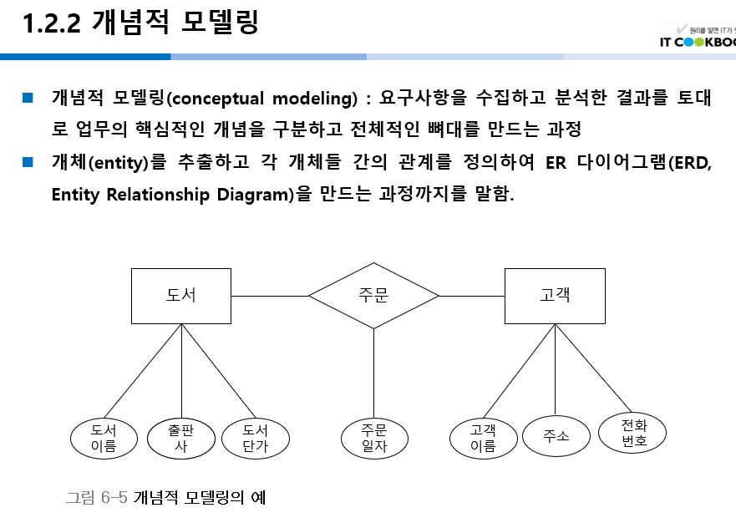
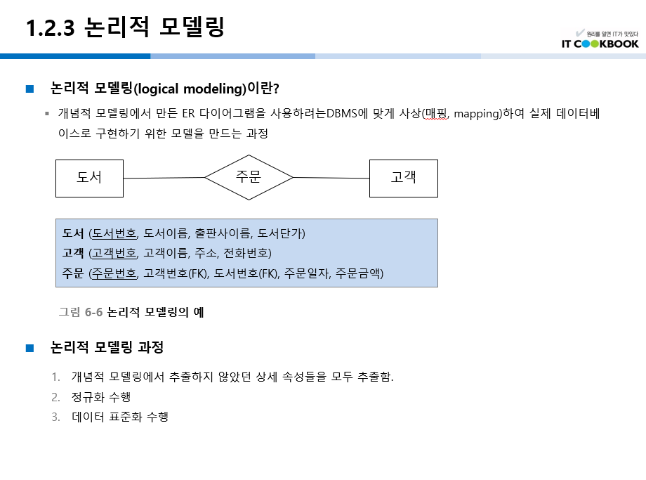
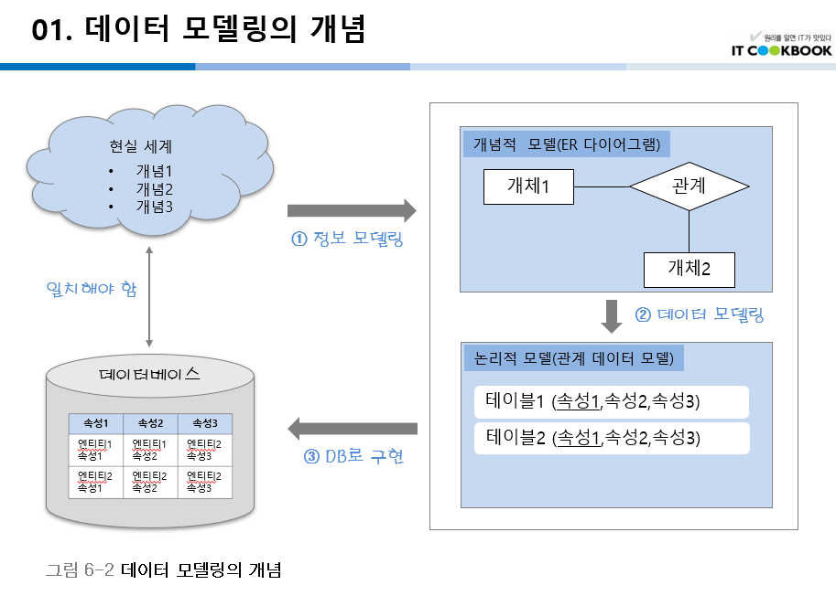
M
주소
관리자ID
 |  |  |  |  |  |  |  |  |  |  |  |  |  |  | - 송장번호

 |  |  |  |  |  |  |  |  |  |  |  | 고객(비회원)

멘탈꽉자바조
임시ID
휴대폰번호
 |  |  |  |  |  |  |  |  |  |  |  | 휴대폰번호
 |  |  |  |  |  |  |  |  |  |  |  | 주문번호

M
1
비회원
등록
관리자
M

1

장바구니
담기
회원가입
의뢰

장바구니번호
상품번호

M
N
N
N
M
회원
주문
의류 (상품)
배송
배송업체
 |  |  |  |  |  |  |  |  |  |  |  | 주문

ID
주소
주문번호
상품번호
업체명
사업자번호
 |  |  |  |  |  |  |  |  |  |  |  | 주문번호 (PK)
 |  |  |  |  |  |  |  |  |  |  |  | 주문일자
 |  |  |  |  |  |  |  |  |  |  |  | ID (FK)
 |  |  |  |  |  |  |  |  |  |  |  | 주문 상품 번호
상품명 (FK)
상품명
 |  |  |  |  |  |  |  |  |  |  |  | 주문 금액
 |  |  |  |  |  |  |  |  |  |  |  | 주문 수량
주문고객
 |  |  |  |  |  |  |  |  |  |  |  | 배송지(주소) (FK)
배송지

ID (FK)

배송지 (FK)

